상품제안서
스카이 웰 360도 터치 스마트폰 방수팩 | 상품코드: S27394

 |  |  |  |  |  |  | 02-713-8555 | www.synergygift.co.kr
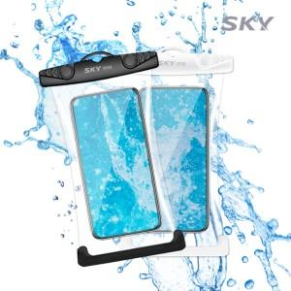

【상세/제작정보】

【인쇄/포장옵션】 | 스티커 / OPP(비닐)

【공급단가】 | 수량 | 200~ | 500~ | 1,000~ | 3,000~ | 5,000~
*VAT별도 | 단가 | 3,070원 | 2,960원 | 2,850원 | 2,730원 | 2,660원

【상품 URL】 | https://www.synergygift.co.kr:443/src/goods_detail.php?gdno=27394

